Padrón
1. Padrón a 01/01/2021 . Barrio 16.1. Benicalap
1. Padró a 01/01/2021 . Barri 16.1. Benicalap

1.1. Evolución de la población
1.1. Evolució de la població

1991 | 1996 | 2001 | 2011 | 2012 | 2013 | 2014 | 2015 | 2016 | 2017 | 2018 | 2019 | 2020 | 2021
30,872 | 32,366 | 33,120 | 38,388 | 38,745 | 38,920 | 38,749 | 39,143 | 39,635 | 39,906 | 40,514 | 40,908 | 41,538 | 41,483

Fuente: Padrón Municipal de Habitantes.
Font: Padró Municipal d'Habitants.

1.2. Superficie y densidad de población
1.2. Superficie i densitat de població

Personas / Persones | Superficie / Superfície | Densidad de población / Densitat de població
41,483 | 171.9 | 241.3

Nota: Superficie en hectáreas.
Fuente: Padrón Municipal de Habitantes. 01/01/2021
Nota: Superfície en hectàrees.
Font: Padró Municipal d'Habitants. 01/01/2021

1.3. Población por sexo y edad (grandes grupos)
1.3. Població per sexe i edat (grans grups)

 | Total | 0-15 | 16-64 | 65 i més
Total | 41,483 | 6,493 | 27,436 | 7,554
Homes | 20,113 | 3,351 | 13,558 | 3,204
Dones | 21,370 | 3,142 | 13,878 | 4,350

Fuente: Padrón Municipal de Habitantes. 01/01/2021
Font: Padró Municipal d'Habitants. 01/01/2021

1.4. Población por sexo y edad (grupos de 5 años)
1.4. Població per sexe i edat (grups de 5 anys)

 | Total | 0-4 | 5-9 | 10-14 | 15-19 | 20-24 | 25-29 | 30-34 | 35-39 | 40-44
Total | 41,483 | 1,766 | 2,133 | 2,138 | 2,217 | 2,108 | 2,233 | 2,379 | 3,104 | 3,842
Homes | 20,113 | 934 | 1,080 | 1,123 | 1,146 | 1,074 | 1,139 | 1,151 | 1,481 | 1,962
Dones | 21,370 | 832 | 1,053 | 1,015 | 1,071 | 1,034 | 1,094 | 1,228 | 1,623 | 1,880

 | 45-49 | 50-54 | 55-59 | 60-64 | 65-69 | 70-74 | 75-79 | 80-84 | 85 i més
Total | 3,518 | 3,327 | 2,874 | 2,290 | 2,030 | 1,947 | 1,508 | 1,045 | 1,024
Homes | 1,741 | 1,600 | 1,404 | 1,074 | 899 | 890 | 661 | 440 | 314
Dones | 1,777 | 1,727 | 1,470 | 1,216 | 1,131 | 1,057 | 847 | 605 | 710

Fuente: Padrón Municipal de Habitantes a 1 de enero de 2021.
Font: Padró Municipal d'Habitants a 1 de gener de 2021

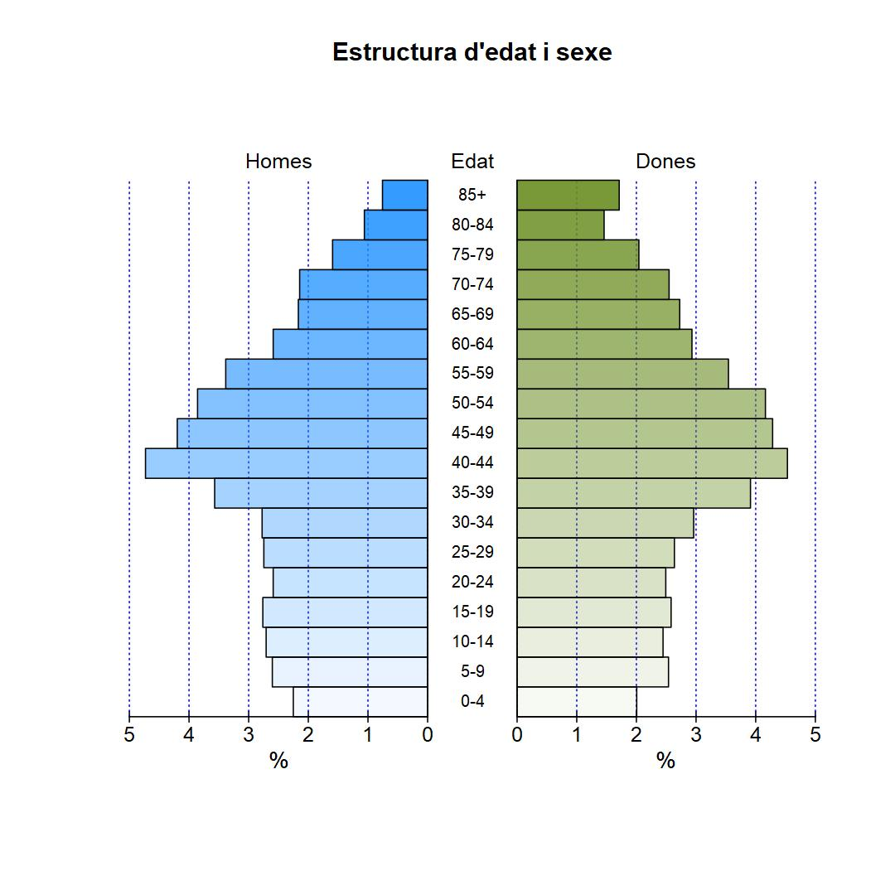

1.5. Población según lugar de nacimiento y sexo
1.5. Població segons lloc de naixement i sexe

 | Total | València | Resta de l'Horta | Resta de la Comunitat | Resta de l'Estat | Estranger
Total | 41,483 | 21,576 | 1,071 | 2,550 | 7,827 | 8,459
Homes | 20,113 | 10,863 | 510 | 1,134 | 3,552 | 4,054
Dones | 21,370 | 10,713 | 561 | 1,416 | 4,275 | 4,405

Fuente: Padrón Municipal de Habitantes a 1 de enero de 2021.
Font: Padró Municipal d'Habitants a 1 de gener de 2021

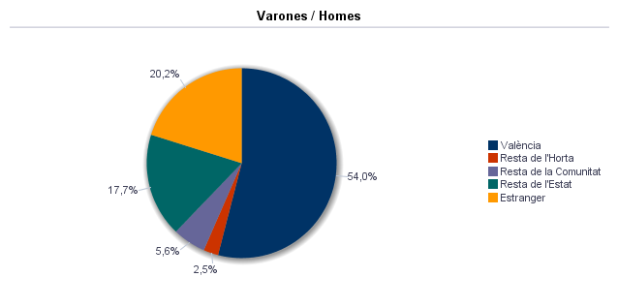

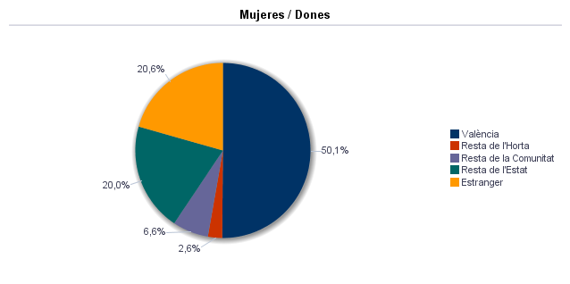

1.6. Población nacida en la Comunidad fuera de l'horta por comarcas principales
1.6. Població nascuda a la Comunitat fora de l'horta per comarques principals

Comarcas / Comarques
Total | 2,550
la Ribera Alta | 217
la Plana d'Utiel-Requena | 280
la Safor | 115
els Serrans | 505
el Camp de Túria | 211
la Costera | 83
la Plana Alta | 99
l'Alacantí | 105
la Ribera Baixa | 100
la Vall d'Albaida | 68
Resto / Resta | 767

Fuente: Padrón Municipal de Habitantes a 1 de enero de 2021.
Font: Padró Municipal d'Habitants a 1 de gener de 2021

1.7. Población nacida en otras comunidades del Estado por comunidades principales
1.7. Població nascuda a altres comunitats de l'Estat per comunitats principals

Comunidades / Comunitats
Total | 7,826
Castella - La Manxa | 3,510
Andalusia | 1,500
Madrid (Comunitat de) | 497
Aragó | 519
Castella i Lleó | 392
Catalunya | 391
Resta | 1,017

Fuente: Padrón Municipal de Habitantes a 1 de enero de 2021.
Font: Padró Municipal d'Habitants a 1 de gener de 2021

1.8. Población extranjera según nacionalidad, por contienentes
1.8. Població estrangera segons nacionalitat, per continents

 | Total | Resta UE(27) | Europa No UE(27) | Àfrica | Amèrica del Nord | Amèrica Central | Amèrica del Sud | Àsia
Total | 6,137 | 1,303 | 514 | 791 | 55 | 463 | 1,894 | 1,117
Homes | 3,086 | 647 | 235 | 501 | 26 | 162 | 836 | 679
Dones | 3,051 | 656 | 279 | 290 | 29 | 301 | 1,058 | 438

Fuente: Padrón Municipal de Habitantes a 1 de enero de 2021.
Font: Padró Municipal d'Habitants a 1 de gener de 2021

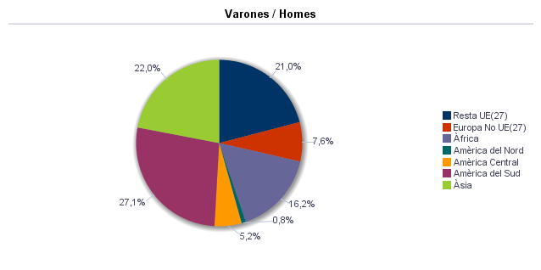

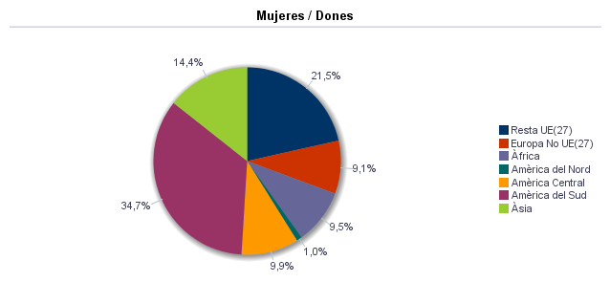

1.9. Población según sexo y estudios realizados
1.9. Població segons sexe i estudis realitzats

 | Total | No aplicable per ser menor de 18 anys | No sap llegir ni escriure | Titulació inferior a graduat escolar | Graduat escolar o equivalent | Batxiller, Formació Professional de Segon Grau o Títols equivalents o superiors
Total | 41,483 | 7,399 | 109 | 7,971 | 11,770 | 14,234
Homes | 20,113 | 3,834 | 20 | 3,610 | 5,921 | 6,728
Dones | 21,370 | 3,565 | 89 | 4,361 | 5,849 | 7,506

Fuente: Padrón Municipal de Habitantes a 1 de enero de 2021.
Font: Padró Municipal d'Habitants a 1 de gener de 2021

1.10. Número de hojas y personas
1.10. Nombre de fulls i persones

Total Personas | Personas |  | Total Hojas | Hojas |  | Total Media de personas por hoja / Mitjana de persones per full | Media de personas por hoja / Mitjana de persones per full
 | Habitatge familiar | Establiment col·lectiu |  | Habitatge familiar | Establiment col·lectiu |  | Habitatge familiar | Establiment col·lectiu
41,483 | 41,323 | 160 | 16,648 | 16,642 | 6 | 2.49 | 2.48 | 26.67

Fuente: Padrón Municipal de Habitantes a 1 de enero de 2021.
Font: Padró Municipal d'Habitants a 1 de gener de 2021

1.11. Número de hojas familiares según tamaño
1.11. Nombre de fulls familiars segons grandària

 | Hojas familiares / Fulls familiars
Total | 16,642
1 | 5,009
2 | 4,374
3 | 3,396
4 | 2,754
5 | 684
6 | 227
>=7 | 198

Fuente: Padrón Municipal de Habitantes a 1 de enero de 2021.
Font: Padró Municipal d'Habitants a 1 de gener de 2021

Hojas familiares según tamaño
Fulls familiars segons grandària

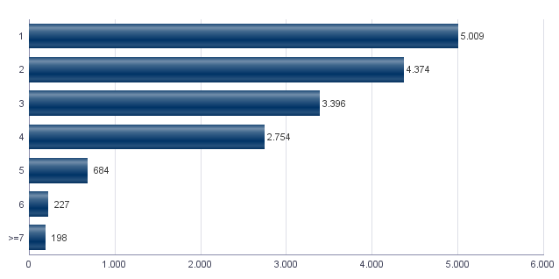

1.12. Número de hojas familiares según número de menores de 18 años
1.12. Nombre de fulls familiars segons nombre de menors de 18 anys

Número de menores / Nombre de menors | Hojas familiares / Fulls familiars
Total | 16,642
0 | 11,835
1 | 2,679
2 | 1,786
3 | 266
4 | 55
5 | 13
6 i més | 8

Fuente: Padrón Municipal de Habitantes a 1 de enero de 2021.
Font: Padró Municipal d'Habitants a 1 de gener de 2021

Hojas familiares según número de menores de 18 años
Fulls familiars segons nombre de menors de 18 anys

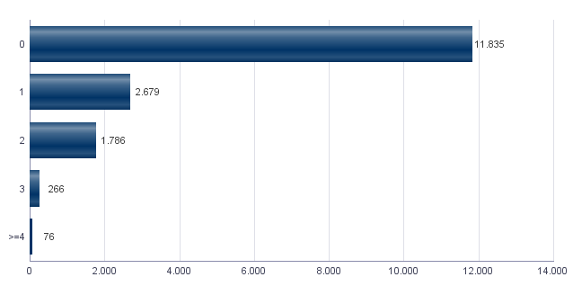

1.13. Número de hojas familiares según composición
1.13. Nombre de fulls familiars segons composició

Alguna persona de 0-15 | Alguna persona de 16-24 | Solamente / Solament de 0-24 | Alguna persona de 25-64 | Alguna persona >=65 | Solamente / Solament >=65 | Alguna persona >=80 | Solamente / Solament >=80
4,283 | 3,026 | 116 | 13,311 | 5,358 | 3,173 | 1,697 | 1,178

Fuente: Padrón Municipal de Habitantes a 1 de enero de 2021.
Font: Padró Municipal d'Habitants a 1 de gener de 2021

1.14. Indicadores demográficos del barrio
1.14. Indicadors demogràfics del barri

Total
Relació de masculinitat | 94.1
Edat mitjana | 42.8
Índex de envelliment | 116.3
Índex de sobrenvelliment | 13.6
Índex demogràfic de dependència | 51.2
Índex d’estructura de la població activa | 136.8
Índex de reemplaçament de la població en edat activa | 102.9
Raó de progressivitat demogràfica | 82.8
Percentatge de població estrangera | 14.8

Fuente: Padrón Municipal de Habitantes. 01/01/2021
Font: Padró Municipal d'Habitants. 01/01/2021

MovPadrón
2. Movimientos en Padrón durante 2020 . Barrio 16.1. Benicalap
2. Moviments al Padró durant 2020 . Barri 16.1. Benicalap

2.1. Resumen de movimientos registrados en el Padrón Municipal
2.1. Resum de moviments registrats al Padró Municipal

Alta per immigració | Alta per naixement | Alta per canvi de domicili | Altres Altes | Total altes | Baixa per emigració | Baixa per defunció | Baixa per canvi de domicili | Altres Baixes | Total baixes
1,348 | 345 | 1,432 | 129 | 3,254 | 1,280 | 305 | 1,387 | 337 | 3,309

Fuente: Padrón Municipal de Habitantes 2020
Font: Padró Municipal d'Habitants 2020

2.1.b Resumen crecimiento vegetativo, saldo intraurbano,saldo interurbano, saldo otros movimientos y saldo neto
2.1.b Resum creixement vegetatiu, saldo intraurbà, saldo interurbà, saldo altres moviments i saldo net

Crecimiento vegetativo / Creixement vegetatiu | Saldo Intraurbano / Intraurbà | Saldo Interurbano / Interurbà | Otros / Altres | Saldo Neto / Net
40 | 45 | 68 | -208 | -55

Fuente: Padrón Municipal de Habitantes 2020
Font: Padró Municipal d'Habitants 2020

Saldo de movimientos registrados en el Padrón
Saldo de movimients registrats al Padró

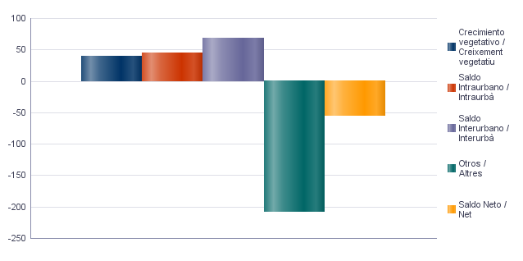

2.2. Indicadores demográficos
2.2. Indicadors demogràfics

Total
Taxa bruta de natalitat | 8.3
Taxa bruta d’immigració intraurbana | 34.5
Taxa bruta d’immigració interurbana | 32.5
Taxa bruta de mortalitat | 7.3
Taxa bruta d’emigració intraurbana | 33.4
Taxa bruta d’emigració interurbana | 30.7
Taxa general de fecunditat | 35.3

Fuente: Padrón Municipal de Habitantes 2020
Font: Padró Municipal d'Habitants 2020

Vehículos
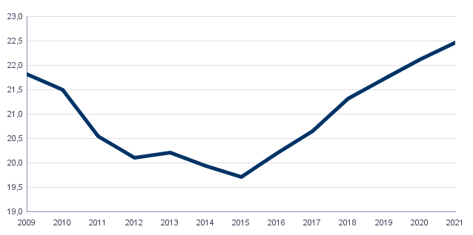
4. Parque de vehículos. 2021 . Barrio 16.1. Benicalap
4. Parc de vehicles. 2021 . Barri 16.1. Benicalap

4.1. Vehículos según tipo
4.1. Vehicles segons tipus

 | Vehículos / Vehicles | %
Total | 22,464 | 100,0%
Turisme | 17,434 | 77,6%
Autobús | 9 | 0,0%
Camió | 968 | 4,3%
Tractor | 259 | 1,2%
Remolc | 198 | 0,9%
Motocicleta | 2,558 | 11,4%
Ciclomotor | 1,038 | 4,6%

Fuente: Impuesto de Vehículos de Tracción Mecánica a 01/01/2021.
Font: Impost de Vehicles de Tracció Mecànica a 01/01/2021.

4.2. Turismos según potencia
4.2. Turismes segons potència

 | Turismos / Turismes
Total | 17,434
Menys de 8 CV | 1,079
De 8 a 11,99 CV | 9,122
De 12 a 15,99 CV | 6,596
De 16 CV a 19,99 CV | 542
De 20 CV i més | 95

Fuente: Impuesto de Vehículos de Tracción Mecánica a 01/01/2021.
Font: Impost de Vehicles de Tracció Mecànica a 01/01/2021.

4.3. Turismos según tipo de propietario
4.3. Turismes segons tipus de propietari

 | Turismos / Turismes
Total | 17,434
Particulars | 16,507
Empreses i organitzacions | 927

Fuente: Impuesto de Vehículos de Tracción Mecánica a 01/01/2021.
Font: Impost de Vehicles de Tracció Mecànica a 01/01/2021.

Evolución de Vehículos
Evolució de Vehicles

Catastro
5. Catastro Inmobiliario Urbano a 01/01/2021 . Barrio 16.1. Benicalap
5. Cadastre Immobiliari Urbà a 01/01/2021 . Barri 16.1. Benicalap

5.1. Viviendas según el año de antigüedad
5.1. Habitatges segons any d'antiguitat

Total | 1801-1900 | 1901-20 | 1921-40 | 1941-60 | 1961-80 | 1981-2000 | 2001-10 | 2011-20
18,968 | 31 | 61 | 124 | 1,195 | 8,903 | 4,054 | 3,993 | 607

Fuente: Catastro de Bienes Inmuebles
Font: Cadastre de Béns Immobles

Viviendas según el año de antigüedad
Habitatges segons any d'antiguitat

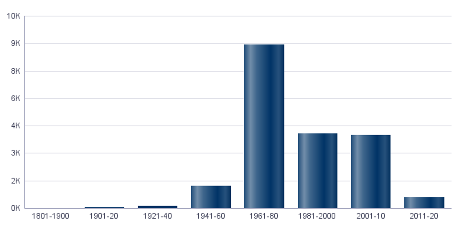

5.2. Viviendas construidas después de 1800 según superficie construida
5.2. Habitatges construïts després de 1800 segons superfície construïda

Total | <=60 m² | 61-80 m² | 81-100 m² | 101-120 m² | 121-150 m² | 151-200 m² | >200 m² | Sup. construïda mitjana (m²)
18,968 | 808 | 3,567 | 5,468 | 4,791 | 2,994 | 1,115 | 225 | 103.29

Fuente: Catastro de Bienes Inmuebles
Font: Cadastre de Béns Immobles

5.3. Viviendas construidas después de 1800 según valor catastral (en miles de euros)
5.3. Habitatges construïts després de 1800 segons valor cadastral (en milers d'euros)

Total | <=12 | 12-18 | 18-24 | 24-30 | 30-36 | 36-48 | 48-60 | 60-72 | >72
18,968 | 196 | 1,834 | 2,067 | 2,855 | 2,397 | 3,412 | 2,429 | 1,761 | 2,017

Fuente: Catastro de Bienes Inmuebles
Font: Cadastre de Béns Immobles

5.4. Valores catastrales medios (suelo, construcción y total) para las viviendas posteriores a 1800
5.4. Valors cadastrals mitjans (sòl, construcció i total) per als habitatges posteriors a 1800

Valor del sòl | Valor de la construcció | Valor total | Valor per m²
11,740.87€ | 30,134.05€ | 41,874.92€ | 405.43€

Fuente: Catastro de Bienes Inmuebles
Font: Cadastre de Béns Immobles

5.5. Superficie total de los aparcamientos y superficie por vivienda y turismo
5.5. Superfície total dels aparcaments i superfície per habitatge i turisme

Superficie total aparcaments (m²) | Superficie aparcament per habitatge | Superficie aparcament per turisme
278,558 | 14.69 | 15.98

Fuente: Catastro de Bienes Inmuebles
Font: Cadastre de Béns Immobles

ActEconom
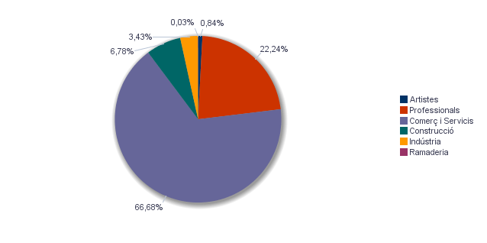
6. Censo de actividades económicas. 2021. Barrio 16.1. Benicalap
6. Cens d'activitats econòmiques. 2021. Barri 16.1. Benicalap

6.1. Actividades industriales según tipo
6.1. Activitats industrials segons tipus

 | Total | %
Total | 138 | 100,0%
Energia i aigua | 2 | 1,4%
Extracció i transformació de minerals no energètics i productes derivats. Indústria química | 1 | 0,7%
Indústries transformadores dels metalls. Mecànica de precisió | 40 | 29,0%
Altres indústries manufactureres | 95 | 68,8%

Fuente: Impuesto de Actividades Económicas. Oficina de Estadística. Ayuntamiento de València.
Font: Impost d'Activitats Econòmiques. Oficina d'Estadística. Ajuntament de València.

6.2. Actividades de comercio y servicios según tipo
6.2. Activitats de comerç i servicis segons tipus

 | Total | %
Total | 2,597 | 100,0%
Comerç, Restaurants i Hostaleria, Reparacions | 1,069 | 41,2%
Transport i Comunicacions | 285 | 11,0%
Institucions Financeres, Assegurances, Servicis prestats a les empreses i lloguers | 820 | 31,6%
Altres servicis | 423 | 16,3%

Fuente: Impuesto de Actividades Económicas. Oficina de Estadística. Ayuntamiento de València.
Font: Impost d'Activitats Econòmiques. Oficina d'Estadística. Ajuntament de València.

6.3. Actividades profesionales según tipo
6.3. Activitats professionals segons tipus

 | Total | %
Total | 648 | 100,0%
Professionals d'Agricultura, Ramaderia, Silvicultura i Pesca | 18 | 2,8%
Professionals d'activitats pròpies d'Energia i aigua, Mineria i Indústria química | 1 | 0,2%
Professionals d'indústries d'Aeronàutica, Comunicació i Mecànica de precisió | 6 | 0,9%
Professionals d'altres indústries manufactureres | 30 | 4,6%
Professionals relacionats amb la constucció | 52 | 8,0%
Professionals relacionats amb Comerç i Hostaleria | 63 | 9,7%
Professionals relacionats amb Transport i Comunicacions | 1 | 0,2%
Professionals relacionats amb activitats Financeres, Jurídiques, Assegurances i lloguers | 235 | 36,3%
Professionals relacionats amb Altres servicis | 242 | 37,3%

Fuente: Impuesto de Actividades Económicas. Oficina de Estadística. Ayuntamiento de València.
Font: Impost d'Activitats Econòmiques. Oficina d'Estadística. Ajuntament de València.

Actividades económicas del barrio
Activitats econòmiques del barri

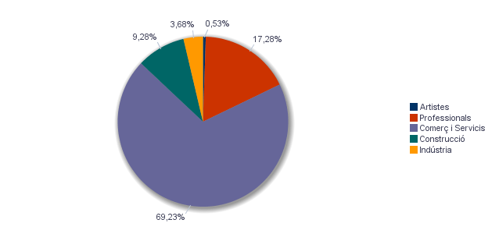

Actividades económicas de la ciudad
Activitats econòmiques de la ciutat

